Worksheet
БРЕНД | Категорія | Тип інструменту | Артикул | Назва та опис | Зображення | Характеристики | РРЦ, грн з ПДВ на 29.07.2026р.
Pneumomaster | Електрошуруповерти |  | GWSF-B519L | Електричний прямий шуруповерт Pneumomaster GWSF-B519L Застосування: безщітковий шуруповерт GWSF-B519L застосовується для високоточних складальних робіт в електронній промисловості, зокрема при монтажі материнських плат, дрібної побутової техніки та інших компонентів. | 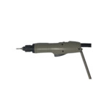 | Швидкість обертання: 1000 об/хв; Крутний момент: 0,29-1,86 Нм; Вага: 0,5 кг; Вага, кг: до 1.0; Довжина: 245 мм; | 14450

